Лист1
ФОРМУЛЫ
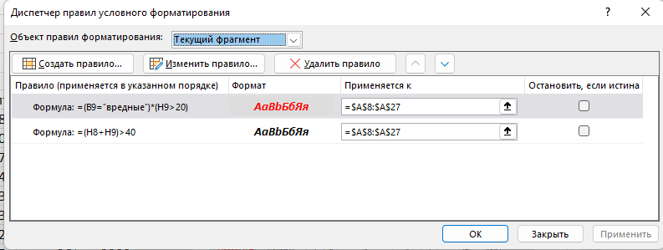
Часовая оплата |  |  |  | Сверхурочные | 200%
Обычное производство |  | 50 | р. | Молоко | 20,00 р.
Вредное производство |  | 150 | р.

ФОРМУЛЫ
ФИО | Виды работ | Отработано |  |  |  |  | всего часов | Оплата труда | Всего
 |  | пн | вт | ср | чт | пт
Иванов Е.Л. | обычные | 0 | 6 | 5 | 5 | 8 | 24 | 1200 | 4707.5
 | вредные | 8 | 5 | 5 | 5 | 0 | 23 | 3450
Лакеев П.И. | обычные | 4 | 0 | 8 | 8 | 7 | 27 | 1350 | 5010
 | вредные | 8 | 8 | 0 | 4 | 4 | 24 | 3600
Марков Л.А. | обычные | 4 | 7 | 0 | 7 | 3 | 21 | 1050 | 4100
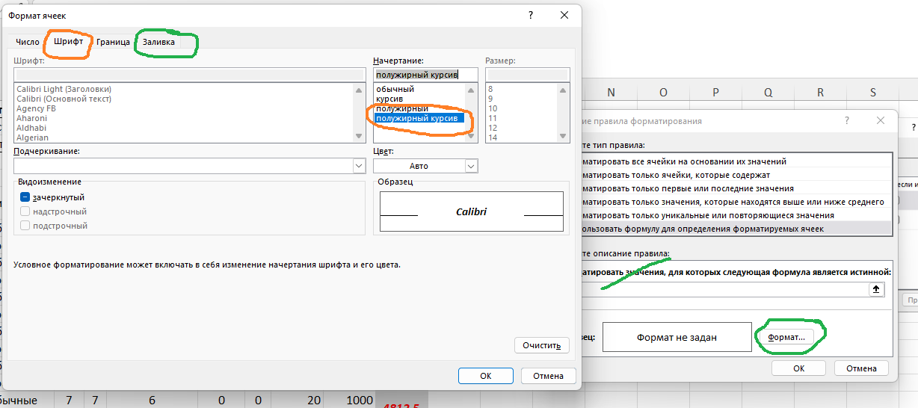
 | вредные | 4 | 6 | 0 | 7 | 3 | 20 | 3000
Перов Т.Р. | обычные | 4 | 8 | 6 | 7 | 2 | 27 | 1350 | 5315
 | вредные | 0 | 7 | 7 | 7 | 5 | 26 | 3900
Прекрасная В.Д. | обычные | 7 | 5 | 0 | 7 | 1 | 20 | 1000 | 4965
 | вредные | 5 |  | 7 | 7 | 7 | 26 | 3900
Андреева О.С. | обычные | 7 | 7 | 6 | 0 | 0 | 20 | 1000 | 4812.5
 | вредные | 7 | 0 | 6 | 6 | 6 | 25 | 3750
Сидоров Д.С. | обычные | 5 | 6 | 0 | 6 | 5 | 22 | 1100 | 4607.5
 | вредные | 7 | 7 | 0 | 7 | 2 | 23 | 3450
Деева В.Р. | обычные | 0 | 6 | 5 | 3 | 6 | 20 | 1000 | 4050
 | вредные | 3 | 6 | 6 | 0 | 5 | 20 | 3000
Сапова Л.Н | обычные | 0 | 9 | 3 | 5 | 3 | 20 | 1000 | 5422.5
 | вредные | 7 | 6 | 5 | 4 | 7 | 29 | 4350
Уткина Ф.Р. | обычные | 5 | 7 | 0 | 7 | 7 | 26 | 1300 | 4655
 | вредные | 6 | 0 | 6 | 6 | 4 | 22 | 3300

